Blad1
38ste

Herfstcross

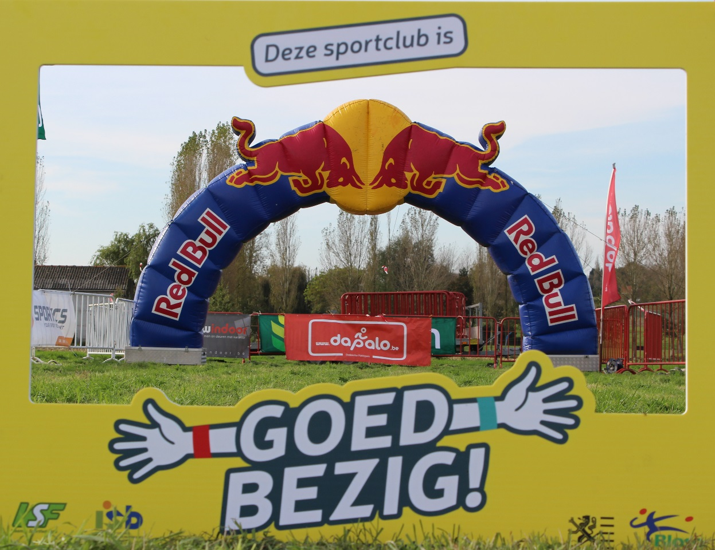

Uitslagenbundel

Zondag 26 oktober 2025 te Moorslede

6de wedstrijd van het veldloopcriterium van de wvlvtav

38ste Herfstcross
Dadizeelse Parklopers
Zondag 26 oktober 2025 te Moorslede

Cat. 1: Mensen met een beperking | G-sporters |  |  |  | 660 meter
Ereprijs: Westauto's

plaats | nummer | naam | club/gemeente | school | categorie
1 | 2502 | Simon Verbeke | V.A.D. |  | Heren Seniors 2
2 | 3346 | Stefaan Bovijn | AB Marke |  | Heren Veteranen 2
3 | 3495 | Jurgen Gouwy | V.A.D. |  | Heren Veteranen 2
4 | 2932 | Mena Ryckaert | V.A.D. |  | Meisjes Benjamins
5 | 1416 | Koen Hubrecht | V.A.C.B.L. | Somival | Heren Veteranen 2
6 | 536 | Stefanie Callewaert | 0 | Somival | Dames Sportiva's 1

Cat. 1a: Dames met een beperking | G-sporters |  |  |  | 660 meter
Ereprijs: Westauto's
1 | 2932 | Mena Ryckaert | V.A.D. | 0 | Meisjes Benjamins
2 | 536 | Stefanie Callewaert | 0 | Somival | Dames Sportiva's 1

Cat. 1b: Heren met een beperking | G-sporters |  |  |  | 660 meter
Ereprijs: Westauto's
1 | 2502 | Simon Verbeke | V.A.D. | 0 | Heren Seniors 2
2 | 3346 | Stefaan Bovijn | AB Marke | 0 | Heren Veteranen 2
3 | 3495 | Jurgen Gouwy | V.A.D. | 0 | Heren Veteranen 2
4 | 1416 | Koen Hubrecht | V.A.C.B.L. | Somival | Heren Veteranen 2

38ste Herfstcross
Dadizeelse Parklopers
Zondag 26 oktober 2025 te Moorslede

Cat. 2 : Meisjes kuikentjes |  |  | 2020 - later |  | 170 meter
Ereprijs: Slagerij Torreke

plaats | nummer | naam | club/gemeente | school | categorie
1 | 3493 | Ella Catteeuw | V.A.D. | 0 | Meisjes Kuikentjes
2 | 3492 | Vé Verkinderen | V.A.D. | 0 | Meisjes Kuikentjes
3 | 3768 | Ellie Vanpoucke | V.A.D. | 0 | Meisjes Kuikentjes
4 | 3581 | Nora Christiaens | A.V.I. | 0 | Meisjes Kuikentjes
5 | 3623 | Pieleah Verfaillie | V.A.C.B.L. | 0 | Meisjes Kuikentjes
6 | 3820 | Louna Lambert | A.V.I. | 0 | Meisjes Kuikentjes
7 | 652 | Rosalie Vanhuyse | 0 | De Bunderboog | Meisjes Kuikentjes
8 | 3472 | Marilou Declercq | V.A.D. | 0 | Meisjes Kuikentjes
9 | 704 | Bonnie De Maré | 0 | De Bunderboog | Meisjes Kuikentjes
10 | 741 | Marie Defoer |  | Moorslede | Meisjes Kuikentjes
11 | 709 | Emily Vanveerdeghem | 0 | De Bunderboog | Meisjes Kuikentjes
12 | 698 | Juline Maertens | 0 | De Bunderboog | Meisjes Kuikentjes
13 | 712 | Lou Breughe | 0 | De Peereboom | Meisjes Kuikentjes
14 | 732 | Amelie Deman | Beveren-Leie | 0 | Meisjes Kuikentjes
15 | 3374 | Valerie Velghe | A.V.I. | 0 | Meisjes Kuikentjes
16 | 719 | Olivia Stroobant | 0 | t Brugske | Meisjes Kuikentjes
17 | 699 | Niene Schoutteten | 0 | De Bunderboog | Meisjes Kuikentjes
18 | 691 | Elena Vanpoucke | V.A.D. | De Bunderboog | Meisjes Kuikentjes
19 | 702 | Nina Breughe | 0 | De Peereboom | Meisjes Kuikentjes
20 | 731 | Juliette Delaere | Dadizele |  | Meisjes Kuikentjes
21 | 693 | Eljona Verschuere-Deleu | 0 | De Peereboom | Meisjes Kuikentjes

38ste Herfstcross
Dadizeelse Parklopers
Zondag 26 oktober 2025 te Moorslede
Cat. 3 : Jongens kuikentjes |  |  | 2020 - later |  | 170 meter
Ereprijs: CD Construct

plaats | nummer | naam | club/gemeente | school | categorie
1 | 713 | Lex Soenen | DAPALO* | t Brugske | Jongens Kuikentjes
2 | 696 | Odin Nyirenda | DAPALO* | t Brugske | Jongens Kuikentjes
3 | 748 | Cas Colpaert | 0 | Brugge | Jongens Kuikentjes
4 | 733 | Siebe Leroy | Moorslede | 0 | Jongens Kuikentjes
5 | 586 | Milo Decaluwe | 0 | De Bunderboog | Jongens Kuikentjes
6 | 3711 | Michael Cael | A.V.I. | 0 | Jongens Kuikentjes
7 | 737 | Sep Verhelst | Marke | 0 | Jongens Kuikentjes
8 | 677 | Matthéo Debeil | 0 | De Bunderboog | Jongens Kuikentjes
9 | 3713 | Vikas Witdouck | A.V.I. | 0 | Jongens Kuikentjes
10 | 721 | Joël Lefevere | 0 | De Bunderboog | Jongens Kuikentjes
11 | 726 | Dré Sanders | Dadizele | 0 | Jongens Kuikentjes
12 | 605 | Remi Cottignies | Zillebeke | 0 | Jongens Kuikentjes
13 | 694 | Tuur Schoutteten | 0 | De Bunderboog | Jongens Kuikentjes
14 | 710 | Julien Vanveerdeghem | 0 | De Bunderboog | Jongens Kuikentjes
15 | 608 | Milo Laleman | 0 | De Bunderboog | Jongens Kuikentjes
16 | 3785 | Otis Kerckhof | A.V.I. | 0 | Jongens Kuikentjes
17 | 674 | Mats Vanhoutte | 0 | De Bunderboog | Jongens Kuikentjes
18 | 711 | Marcel Vanveerdeghem | 0 | De Bunderboog | Jongens Kuikentjes
19 | 705 | Charles Warlop | 0 | t Brugske | Jongens Kuikentjes

38ste Herfstcross
Dadizeelse Parklopers
Zondag 26 oktober 2025 te Moorslede

Cat. 4 Meisjes Eendjes |  |  | 2019-2018 |  | 330 meter
 | Ereprijs: sportline

plaats | nummer | naam | club/gemeente | school | categorie
1 | 3622 | Axelle Knockaert | V.A.C.B.L. | 0 | Meisjes Eendjes
2 | 3077 | Sofia Catteeuw | V.A.D. | 0 | Meisjes Eendjes
3 | 3182 | Emma Couwet | DAPALO | 0 | Meisjes Eendjes
4 | 3446 | Nora Cottignies | V.A.D. | 0 | Meisjes Eendjes
5 | 524 | Aukelien Demyttenaere | DAPALO* | 0 | Meisjes Eendjes
6 | 3588 | Hailey Verfaillie | V.A.C.B.L. | 0 | Meisjes Eendjes
7 | 579 | Amilia Laleman | Moorslede | De Bunderboog | Meisjes Eendjes
8 | 700 | Nora Goemaere | 0 | De Peereboom | Meisjes Eendjes
9 | 701 | Lea Lein | 0 | De Peereboom | Meisjes Eendjes
10 | 3580 | Ella Christiaens | A.V.I. | 0 | Meisjes Eendjes
11 | 3765 | Celeste Verbrugghe | V.A.D. | 0 | Meisjes Eendjes

38ste Herfstcross
Dadizeelse Parklopers
Zondag 26 oktober 2025 te Moorslede

Cat. 5: Jongens Eendjes |  |  | 2019-2018 |  | 330 meter
 | Ereprijs: Uitvaartzorg Eveline Geldhof

plaats | nummer | naam | club/gemeente | school | categorie
1 | 3016 | Tiemen Witdouck | A.V.I. | 0 | Jongens Eendjes
2 | 3600 | Briek Vermeersch | A.V.I. | 0 | Jongens Eendjes
3 | 3414 | Maroo Vandamme | R.T.O.M. | 0 | Jongens Eendjes
4 | 738 | Lars Van Hoeymissen | 0 | Destelbergen | Jongens Eendjes
5 | 684 | Daniël Haeri | 0 | De Bunderboog | Jongens Eendjes
6 | 697 | Idris Nyirenda | 0 | t Brugske | Jongens Eendjes
7 | 569 | Sef Ryckoort | ABM* | 0 | Jongens Eendjes
8 | 3554 | August Dejaeghere | A.V.I. | 0 | Jongens Eendjes
9 | 547 | Cis Hauspie | DAPALO* | 0 | Jongens Eendjes
10 | 687 | Lias Vanbrabandt | 0 | De Bunderboog | Jongens Eendjes
11 | 730 | Tuur Delaere | Dadizele | 0 | Jongens Eendjes
12 | 3701 | Noah Deman | V.A.C.B.L. | 0 | Jongens Eendjes
13 | 675 | Bent Vanhoutte | 0 | De Bunderboog | Jongens Eendjes
...

